界面&功能
挂机系统 |  |  |  | 功能规则

 | 功能入口 |  |  |  |  | 挂机相关基础规则和清单
 |  |  |  |  | 1.设计目的是什么 |  | 5功能点清单
 | 1.主界面点击【挂机】图标进入 |  |  |  | ▶ | 设置挂机战斗是技能及消耗道具使用策略 | 模块 | 类型 | 内容 | 优先级
 | 2.图标位于自动战斗按钮旁边 |  |  |  | ▶ | 可领取至多累积12小时的挂机收益，无论是否离线 | 玄冥地宫 | UI和资源 | 功能入口 | 1
 | 3.参考图标 |  |  |  |  |  |  | UI和资源 | 功能界面 | 1
 |  |  |  |  |  |  |  | UI和资源 | 角色头像 | 1
 |  |  |  |  | 2.基本规则 |  |  | 功能逻辑 | 挂机时长逻辑 | 1
 |  |  |  |  | ▶ | 挂机收益通过等级，挂机时长，对应等级区间掉落包获取 |  | 功能逻辑 | 挂机道具获取逻辑 | 1
 |  |  |  |  | ▶ | 战斗策略设置可设置消耗道具使用策略及哪些技能会在战斗中会自动释放 |  | 功能逻辑 | 挂机资源获取逻辑 | 2
 |  |  |  |  |  |  |  | 功能逻辑 | 战斗及消耗道具使用策略 | 2
 |  |  |  |  | 3.解锁方式 |  |  | 数值需求 | 挂机掉落数值 | 3
 |  |  |  |  | ▶ | 默认开启 |  | 数值需求 | 挂机资源获取数值 | 3

 |  |  |  |  | 4关联功能
 |  |  |  |  | ▶ | 主界面【入口位置】
 |  |  |  |  | ▶ | 主界面【好友】
 | 挂机界面及相关规则【当前为示例】

 | 1.挂机收益界面
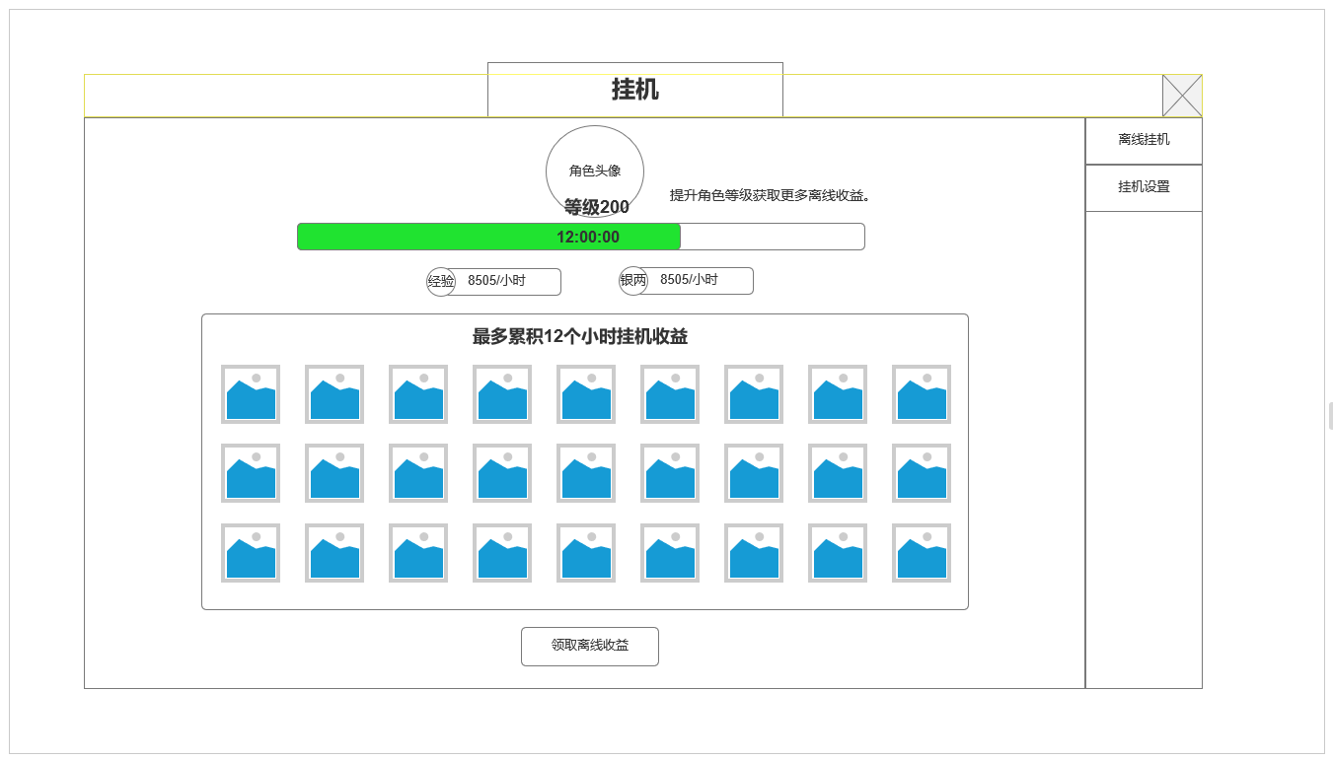

2
 |  | 1.挂机基础信息区域
 |  | ▶ | 当功能开启后，根据玩家等级读取对应挂机收益包计算挂机收益
 |  | ▶ | 显示当前玩家角色头像和等级。
 |  | ▶ | 显示当前已挂机时长进度条，最长12小时，在线离线均会增长
 |  | ▶ | 显示当前等级条件下固定的经验和游戏币增长收益

 |  | 2.道具类挂机收益显示区
 |  | ▶ | 根据时间长度和玩家角色等级，将挂机道具相关收益显示在此区域
 |  | ▶ | 如当前无任何道具获取，则显示程序字：还未获得任何挂机收益。
 |  | ▶ | 包含基础经验，游戏币收益在内的道具最多积累12小时

2
 |  | 挂机收益数值需求
 |  | ▶ | 道具类：装备，装备培养材料
 |  |  | 数值类：游戏币，充值货币

 |  | 挂机道具获取规则
 |  | ▶ | 根据等级区间读取不同的收益掉落包
 |  | ▶ | 根据不同道具类型满足时间后根据掉率获取对应数量
 |  | ▶ | 至少挂机1分钟才会产生相应收益
 |  | ▶ | 中途领取收益不会中断掉落包中对应道具积累的掉落冷却时间
 | 2.战斗挂机设置
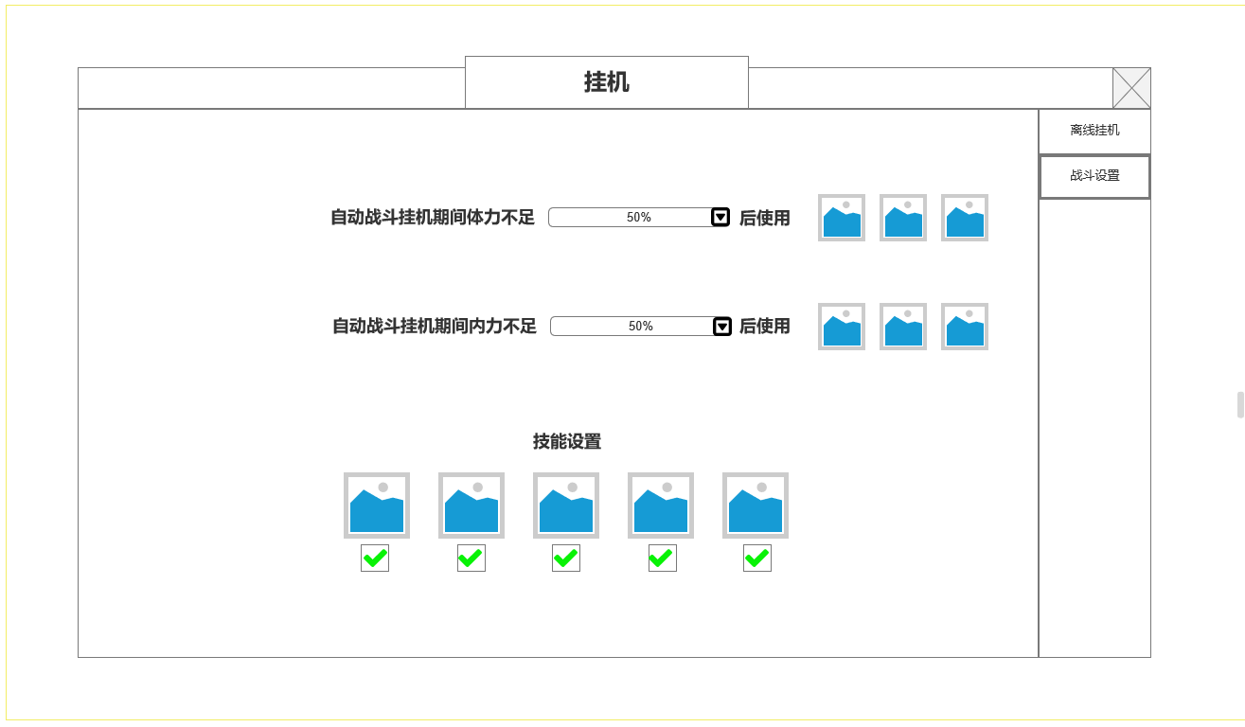

 |  | 3.自动挂机道具使用设置
 |  | ▶ | 根据体力值百分比，设置对应使用道具
 |  | ▶ | 根据内力值百分比，设置对应使用道具

 |  | 4.自动释放技能设置
 |  | ▶ | 勾选后战斗将自动释放对应技能，技能未激活显示未激活。

3

4

功能美需
UI需求

 | 序号 | 类型 | 对应界面 | 内容 | 功能需求 | 策划建议 | 参考图
 | 1 | UI
 | 2 | UI
 | 3 | UI
 | 4 | UI
 | 5 | UI
 | 6 | UI
 | 7 | UI
 | 8 | UI
 | 9 | UI
 | 10 | UI
 | 11 | UI
 | 12 | UI
 | 13 | UI
 | 14 | UI
 | 15 | UI
 | 16 | UI
 | 17 | UI
 | 18 | UI
 | 19 | UI

背景图需求

 | 序号 | 类型 | 对应界面 | 内容 | 功能需求 | 策划建议 | 参考图
 | 1 | 2D原画
 | 2 | 2D原画
 | 3 | 2D原画
 | 4 | 2D原画
 | 5 | 2D原画
 | 6 | 2D原画

道具图标需求

动效需求

 | 序号 | 类型 | 内容 | 描述 | 功能需求 | 策划建议 | 参考图

其他 （ICON，模型，表情等）

 | 序号 | 类型 | 对应界面 | 内容 | 功能需求 | 策划建议 | 参考图
 | 1 | ICON | 主界面 | 主界面代表技能功能的入口图标 | 主界面代表技能功能的入口图标 |  | 

